概要５ 自然動態（月別出生・死亡数、市町別自然動態）
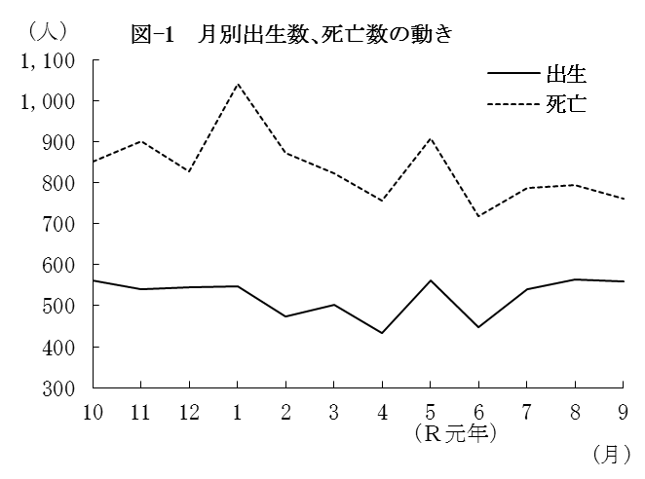
（２） |  | 月別出生数・死亡数の動き
 | 出生数・死亡数を月別にみると
 | 最も多い月は、出生数では8月の
 | 563人、死亡数は1月の1,041人と
 | なっている。
 | また、最も少ない月は、出生数
 | では4月の434人、死亡数は6月の
 | 717人となっている。

 |  | 表－9 月別出生・死亡数 （⇒統計表第４表） |  |  |  |  |  |  |  |  |  |  |  |  |  | (単位：人）
 |  |  |  | 合 計 | Ｈ30年 |  |  | Ｈ31年 |  |  |  | Ｒ元年
 |  |  |  |  | 10月 | 11月 | 12月 | 1月 | 2月 | 3月 | 4月 | 5月 | 6月 | 7月 | 8月 | 9月
 |  | 出生者数 |  | 6,276 | 561 | 541 | 544 | 548 | 474 | 501 | 434 | 562 | 447 | 541 | 563 | 560
 |  | 死亡者数 |  | 10,035 | 852 | 900 | 828 | 1,041 | 872 | 822 | 755 | 907 | 717 | 786 | 793 | 762

（３） |  | 市町別自然動態
 | 出生率、死亡率、自然増減率の上位及び下位をそれぞれ5位までみると、表－10の
 | とおりである。
 | なお、出生率が死亡率を上回ったのは、上峰町の1町のみで、それ以外の19市町
 | (10市9町)では下回った。

 |  | 表-10 市町別自然動態 （⇒統計表第５表） |  |  |  |  |  |  |  |  |  |  |  |  |  |  | (単位：‰）
 |  | 順 位 |  | 出 生 率 |  |  |  | 死 亡 率 |  |  |  |  | 自 然 増 減 率

 |  | 上 位 | 1 | 江北町 |  |  | 10.4 | 太良町 |  |  |  | 17.4 | 上峰町 |  |  |  | 1.2
 |  |  | 2 | 上峰町 |  |  | 10.4 | 大町町 |  |  |  | 17.4 | 吉野ヶ里町 |  |  |  | △ 0.9
 |  |  | 3 | 小城市 |  |  | 8.8 | 多久市 |  |  |  | 17.0 | 鳥栖市 |  |  |  | △ 1.1
 |  |  | 4 | 吉野ヶ里町 |  |  | 8.8 | 白石町 |  |  |  | 16.3 | 小城市 |  |  |  | △ 2.6
 |  |  | 5 | 武雄市 |  |  | 8.5 | 玄海町 |  |  |  | 14.3 | 江北町 |  |  |  | △ 2.6

 |  | 下 位 | 1 | 太良町 |  |  | 5.4 | 上峰町 |  |  |  | 9.2 | 太良町 |  |  |  | △ 11.9
 |  |  | 2 | 大町町 |  |  | 5.6 | 鳥栖市 |  |  |  | 9.4 | 大町町 |  |  |  | △ 11.7
 |  |  | 3 | 有田町 |  |  | 5.8 | 吉野ヶ里町 |  |  |  | 9.7 | 多久市 |  |  |  | △ 11.2
 |  |  | 4 | 多久市 |  |  | 5.8 | 基山町 |  |  |  | 10.3 | 白石町 |  |  |  | △ 9.7
 |  |  | 5 | 玄海町 |  |  | 6.5 | 佐賀市 |  |  |  | 11.1 | 玄海町 |  |  |  | △ 7.8

